Table 1
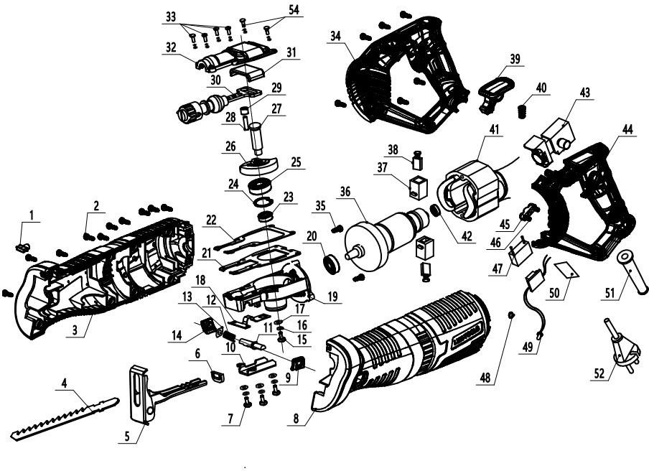
 |  |  | Номенклатурный перечень деталей |  |  |  |  | 2024-03-01
 |  |  | Spare parts list |  |  |  |  | Действителен с / Valid from
ПИЛА РУЧНАЯ НОЖOВОЧНАЯ |  |  | НП-1000Э |  |  | Артикул изделия |  | 682 | .**.**.**.**
SAW BLADE |  |  |  |  |  | Product ID

FELISATTI |  |  | Номер на схеме | WELEE |  | Разборная схема
Артикул | Наименование детали |  |  | Spare part ID | Name of the spare part | Характеристика |  | шт.в изд | Штрих код
 |  |  | Drawing number |  |  | Technical parameters |  | pcs per unit | Bar code
682.00010321 | Крышка узла подсветки |  | 1 |  | Transparent lampshade |  |  | 1
682.00020001 | Винт |  | 2 |  | screws ST3.9*16 |  |  | 10
682.00030015 | Корпус правая часть |  | 3 |  | right housing |  |  | 1
682.00040079 | Пильное полотно |  | 4 |  | saw blade |  |  | 1
682.00050188 | Упор в сборе |  | 5 |  | Backboard /roof |  |  | 1
682.00060075 | Втулка |  | 6 |  | wiper scraper seal |  |  | 1
682.00070001 | Винт |  | 7 |  | screw M4*12 |  |  | 3
682.00080022 | Корпус левая часть |  | 8 |  | left housing |  |  | 1
682.00090144 | Крышка |  | 9 |  | button cover |  |  | 1
682.00100228 | Пластина |  | 10 |  | roof cover |  |  | 1
682.00110009 | Штифт |  | 11 |  | self-lock pin |  |  | 1
682.00120040 | Пружина |  | 12 |  | self-lock spring |  |  | 1
682.00130002 | Шайба |  | 13 |  | washer φ8.5*φ16*1 |  |  | 1
682.00140101 | Кнопка |  | 14 |  | button of the backboard |  |  | 1
682.00150001 | Винт |  | 15 |  | screw M5*14 |  |  | 1
682.00160002 | Шайба |  | 16 |  | washer φ5 |  |  | 4
682.00170002 | Шайба |  | 17 |  | flat washer φ5*1.5 |  |  | 4
682.00180251 | Прокладка нажимной пластины |  | 18 |  | spacer |  |  | 1
682.00190013 | Корпус редуктора |  | 19 |  | Aluminum head shell |  |  | 1
682.00200010 | Подшипник |  | 20 |  | bearing 6000 |  |  | 1
682.00210091 | Прокладка |  | 21 |  | Aluminum spacer |  |  | 1
682.00220091 | Прокладка |  | 22 |  | paper washer |  |  | 1
682.00230010 | Подшипник |  | 23 |  | bearing 608 |  |  | 1
682.00240011 | Стопроное кольцо |  | 24 |  | bearing ring φ22 |  |  | 1
682.00250010 | Подшипник |  | 25 |  | bearing 6000 |  |  | 1
682.00260032 | Шестерня |  | 26 |  | big gear |  |  | 1
682.00270006 | Вал |  | 27 |  | output shaft |  |  | 1
682.00280009 | Штифт |  | 28 |  | round pin |  |  | 1
682.00290075 | Втулка |  | 29 |  | small pulley |  |  | 1
682.00300182 | Шток в сборе |  | 30 |  | Reciprocating rod assembly |  |  | 1
682.00310183 | Направляющая штока |  | 31 |  | Reciprocating rod slide rail |  |  | 1
682.00320004 | Крышка корпуса редуктора |  | 32 |  | Reciprocating rod aluminum cove |  |  | 1
682.00330001 | Винт |  | 33 |  | screw M4*18 |  |  | 4
682.00340050 | Корпус ручки правая часть |  | 34 |  | right handle |  |  | 1
682.00350001 | Винт |  | 35 |  | screw M4*8 φ9.5 |  |  | 2
682.00360036 | Ротор |  | 36 |  | rotor |  |  | 1
682.00370029 | Щёткодержатель |  | 37 |  | brush-box |  |  | 2
682.00380031 | Щётка угольная |  | 38 |  | carbon brush |  |  | 2
682.00390101 | Кнопка |  | 39 |  | Positioning lock |  |  | 1
682.00400040 | Пружина |  | 40 |  | spring |  |  | 1
682.00410037 | Статор |  | 41 |  | stator |  |  | 1
682.00420010 | Подшипник |  | 42 |  | bearing 608 |  |  | 1
682.00430017 | Выключатель |  | 43 |  | switch |  |  | 1
682.00440049 | Корпус ручки левая часть |  | 44 |  | left handle |  |  | 1
682.00450025 | Прижим шнура |  | 45 |  | pressing plate |  |  | 1
682.00460001 | Винт |  | 46 |  | screw ST3.9*14 |  |  | 2
682.00470027 | Конденсатор |  | 47 |  | capacitance |  |  | 1
682.00480192 | Зажим |  | 48 |  | cable clip |  |  | 1
682.00490320 | Светодиодный узел |  | 49 |  | LED |  |  | 1
682.00500047 | Шильдик |  | 50 |  | label |  |  | 1
682.00510026 | Трубка защитная шнура |  | 51 |  | sheath |  |  | 1
682.00520041 | Шнур сетевой |  | 52 |  | cable |  |  | 1
682.00540001 | Винт |  | 54 |  | screw M4*12 |  |  | 2

 |  | Разборная схема |  |  |  |  |  | Действителен с:
 |  | НП-1000Э |  | заполните Справочник моделей |  | 682 | .**.**.**.** | 2023-06-13

